位置图V2.3.4
深圳市贝多福科技有限公司 |  | 文件编号:FA-R0104-002

沙比利画框 位置图 |  | 版本: V1.2 | 页数：1

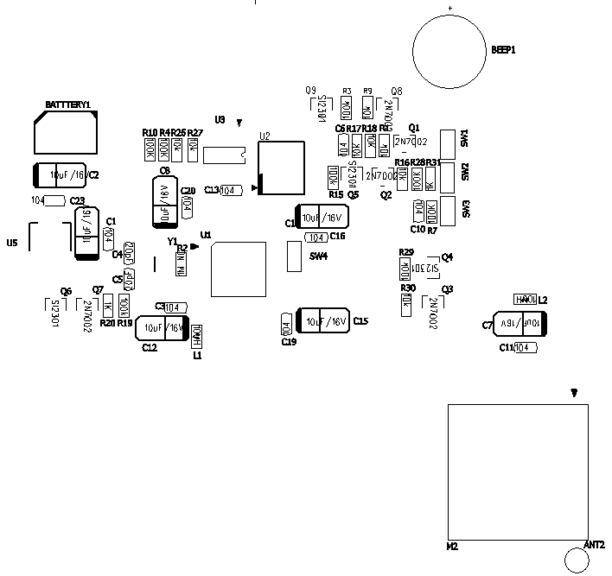 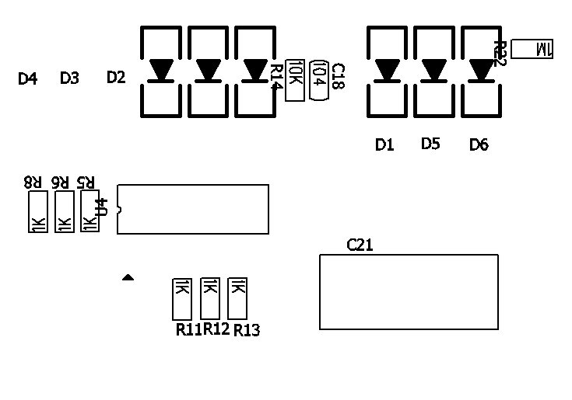

编制： | 审核： | 核准：

日期： | 日期： | 日期：

